5-ООП
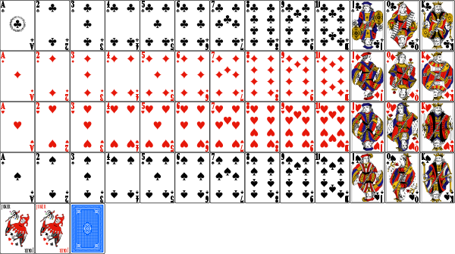
Вступление
Объектно-ориентированные вопросы дизайна очень важны, поскольку они демонстрируют качество кода кандидата.
Плохие результаты по этому типу заданий вызывает серьезные вопросы по продолжению интервью
Задание
Создайте структуры данных для полной колоды игральных карт
Приведите пример кастомизации колоды для конкретной игры, например BlackJack
Контроль
Выявлены основные объекты
Полная реализация игры не требуется

6-ООП
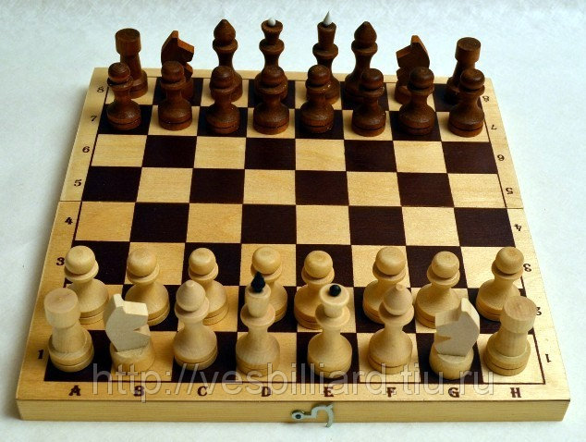
Задание
Разработайте игру шахматы используя Объектно Ориентированные Принципы Программирования
Контроль
Выявлены основные объекты
Полная реализация игры не требуется

7-ООП

Задача
Разработайте архитектуру игры пазлы

